상품제안서
[보틀로만] 몽떼 핸디 텀블러 500ml | 상품코드: F27559

 |  |  |  |  |  |  | 02-412-0044 | www.easy1.co.kr
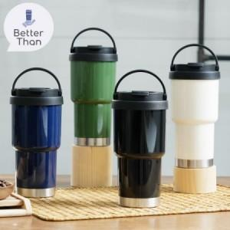

【상세/제작정보】 | 기본수량 미만 인쇄시 비용 추가. 전사스티커 별도문의. 본제품 풀컬러 인쇄 불가능하며, 전사스티커로 대체가능. (별도문의)

【인쇄/포장옵션】 | 실크 / 포장지포장

【공급단가】 | 수량 | 100~ | 300~ | 500~ | 1,000~ | 3,000~
*VAT별도 | 단가 | 5,040원 | 4,950원 | 4,830원 | 4,740원 | 4,620원

【상품 URL】 | https://dev.easy1.co.kr:443/src/goods_detail.php?gdno=27559

